Rekentool
 |  |  | Welkom bij de Rooftop Revolution rekentool! |  |  |  |  |  | Financieringsplan
 |  |  | Beantwoord onderstaande vragen en je hebt een financieel plan voor jouw groene dak! |  |  |  |  |  | Hieronder kun je een plan maken voor de mogelijke kostenverdeling

 |  |  | Woon je in Amsterdam? |  |  |  | 1 |  | De bijdrage van de Gemeente is afhankelijk van gemeentelijk
 |  |  | Toelichting: zie de subsidieregeling voor |  |  |  |  |  | bepaalde subsidies. De kostenverdeling voor Eigenaar en Investeerders
 |  |  | de gemeente Amsterdam onder de tool |  |  |  |  |  | kun je zelf aanpassen (donkergrijs). Let op: het Totaal moet 100% zijn!
 |  |  | Wat is het dakoppervlak? |  |  |  | 30 |  | Financieringsplan | % | €
 |  |  | Toelichting: vul het dakoppervlak in of geef dit aan d.m.v. het schuifpaneel. |  |  |  |  | m2 | Gemeente | 30% | € 900
 |  |  | Subsidie in Amsterdam is enkel mogelijk bij minimaal 30m2 dakoppervlak |  |  |  |  |  | Eigenaar en Investeerders: | 70%
 |  |  | Wat voor groen dak wil je? |  |  |  |  |  | Eigenaar | 10% | € 300
 |  |  | Meer weten over verschillende daksoorten? Zie: |  |  |  | 1 |  | Crowdfunding buurt | 10% | € 300
 |  |  | www.rooftoprevolution.nl/nl/pages/over-groene-daken |  |  |  |  |  | Andere financiers | 50% | € 1,500
 |  |  | Kosten groene dak
 |  |  | Dit bedrag wordt automatisch doorberekend; zelf invullen mag ook |  |  |  | € 3,000 |  | Totaal | 100% | € 3,000

Gemeente | 30%
Eigenaar | 10%
Crowdfunding buurt | 10%
Andere financiers | 50%
 |  |  | Zorgt jouw groene dak voor extra waterberging? (Ja, nee of 'weet ik niet')
 |  |  | Toelichting: In Amsterdam krijg je meer subsidie als de wateropslagcapaciteit |  |  |  | 2 |  | Kostenverdeling
 |  |  | van het groene dak minstens 30 liter per m2 is
 |  |  | Woon je niet in Amsterdam maar kun je wel subsidie krijgen? |  |  |  | 0 | €/m2
 |  |  | Vul dan de hoeveelheid subsidie in euro's per m2 in.

 |  |  | Kosten per m2: | € 100 | Kosten totale dak: | € 3,000

 |  |  | Bekostigd door: |  | Bekostigd door:
 |  |  | - Gemeente | € 30 | - Gemeente | € 900
 |  |  | - Eigenaar | € 70 | - Eigenaar | € 2,100
 |  |  | en Investeerders |  | en Investeerders

 | Voorwaarden subsidieregeling gemeente Amsterdam
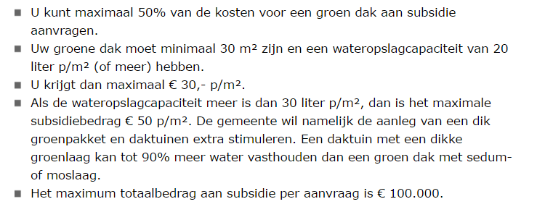
Basis groen dak |  | Ja
Biodivers groen dak |  | Nee
Landschapsdak |  | Weet ik niet
Daktuin

